상품제안서
CE476 클린바스 러블리 전동칫솔걸이 가정용화장실 단일 칫솔받침대 | 상품코드: F24199

 |  |  |  |  |  |  | 02-412-0044 | www.easy1.co.kr
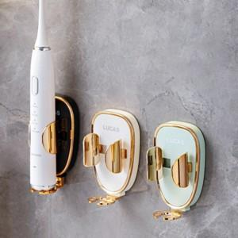

【상세/제작정보】 | 가정용 단일 전동 칫솔걸이

【인쇄/포장옵션】 | / 포장불가능

【공급단가】 | 수량 | 200~ | 500~ | 1,000~ | 3,000~ | 5,000~
*VAT별도 | 단가 | 3,510원 | 3,450원 | 3,370원 | 3,240원 | 3,100원

【상품 URL】 | https://dev.easy1.co.kr:443/src/goods_detail.php?gdno=24199

